Совместимость Стандартной л.
Список совместимости монтажных коробок JB-100, JB-125, PB-01 с корпусами видеокамер (по типу корпуса)
Фото корпуса | Модели видеокамер | Тип корпуса (артикул) | Совместимые монтажные коробки | Примечание
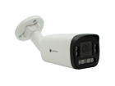 | • Optimus Prime IP-015.0(4x)MPC • Optimus Prime IP-012.1(4x)MPC • Optimus Prime IP-015.0(10x)MPC • Optimus Prime IP-015.0(20x)MPC | H761B | JB-100, JB-125, PB-01
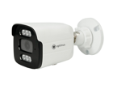 | • Optimus IP-S015.0(2.8)MPC • Optimus IP-S015.0(2.8)MG • Optimus IP-S012.1(2.8)MPC • Optimus IP-S012.1(2.8)MPCI • Optimus IP-S012.1(3.6)MPC • Optimus IP-H015.0(2.8)MW • Optimus Prime IP-012.1(2.8)MPC • Optimus Prime IP-015.0(2.8)MPC | BM-TF-P | JB-100, JB-125, PB-01
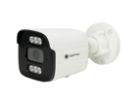 | • Optimus IP-E012.1(2.8)MPL • Optimus IP-E012.1(2.8)PE_V.5 • Optimus AHD-H015.0(2.8)_V.4 • Optimus AHD-H015.0(3.6)_V.4 • Optimus AHD-H018.0(2.8)_V.1 • Optimus IP-E012.1(2.8)PEI_V.2 • EL IB2.1(2.8)A_V.7 • EL IB2.1(2.8)AP_V.7 • Optimus IP-E012.1(3.6)PE_V.4 • EL IB4.0(2.8)P_V.5 • Optimus AHD-H012.1(2.8)_V.5 • Optimus AHD-H012.1(2.8)I_V.2 • Optimus AHD-H012.1(3.6)_V.5 • Optimus IP-E014.0(2.8)MPL_V.1 | BP-M | JB-100, JB-125, PB-01
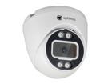 | • Optimus IP-S022.1(2.8)P_V.2 • Optimus IP-S022.1(2.8)MP_V.2 • Optimus ECO IP-022.1(2.8)MP • Optimus IP-E022.1(2.8)MPE_V.3 • Optimus IP-E022.1(2.8)PE_V.4 • Optimus IP-E024.0(2.8)MP_V.2 • Optimus IP-S025.0(2.8)MP_V.3 | D015 | JB-100, JB-125, PB-01 | В коробке JB-100 возможна установка только на 2 винта
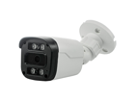 | • Optimus IP-E012.1(2.8)MPE_V.1 • EL MB2.0(2.8)_V.5 • EL MB2.0(3.6)E_V.2 • EL MB2.0(2.8)E_V.2 • EL IBp2.1(2.8)P_V.1 • Optimus IP-E012.1(2.8)MPE_V.2 • Optimus AHD-H012.1(2.8)E_V.5 • Optimus AHD-H012.1(3.6)E_V.5 • Optimus Prime ECO IP-012.1(2.8)MP | MWP-058-F | JB-100, JB-125, PB-01 | В коробке JB-100 возможна установка только на 2 винта
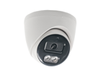 | • Optimus Prime ECO IP-022.1(2.8)MP • Optimus AHD-H022.1(3.6)_V.4 • Optimus AHD-H022.1(2.8)_V.4 • Optimus IP-E024.0(2.8)MPF_V.2 • Optimus IP-E024.0(2.8)MPL_V.1 • Optimus IP-E022.1(2.8)MPF_V.1 • Optimus AHD-H022.1(2.8)F_V.1 • Optimus IP-E022.1(2.8)M_V.1 • EL MDp2.0(3.6)_V.5 • EL IDp4.0(2.8)MP_V.1 • EL IDp2.1(2.8)MP_V.1 • EL MDp2.0(3.6)E_V.2 • Optimus AHD-H022.1(3.6)E_V.4 • Optimus AHD-H022.1(3.6)_V.3 | C01_CDS | JB-100, JB-125, PB-01
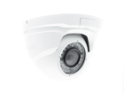 | • EL IDm4.0(2.8)P_V.4 • Optimus IP-E042.1(2.8)PE_V.4 • EL IDm2.1(2.8)AP_V.6 • EL MDm2.1(2.8)E_V.1 | M10_V.1 | JB-100, JB-125, PB-01
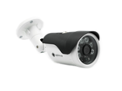 | • Optimus IP-E012.1(2.8)E_V.3 | Y1536#60 | JB-100, JB-125, PB-01 | Термокожух
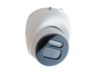 | • EL IDm2.1(2.8)MP_V.1 • Optimus Prime IP-045.0(2.8)MPC • Optimus Prime IP-042.1(2.8)MPC • Optimus IP-E044.0(2.8)MPCL_V.1 • Optimus AHD-H042.1(2.8)_V.4 • Optimus IP-E044.0(2.8)MPCF_V.1 • Optimus IP-E048.0(2.8)MPC • Optimus AHD-H042.1(2.8)F_V.2 • Optimus IP-E042.1(2.8)MPL_V.1 • Optimus IP-E042.1(2.8)MPF_V.1 • Optimus IP-E042.1(2.8)MP_V.1 • Optimus IP-S042.1(2.8)MP_V.1 • Optimus IP-S045.0(2.8)MP_V.1 • Optimus AHD-H045.0(2.8)_V.3 • Optimus IP-H044.0(2.8)MW_V.2 • Optimus IP-H045.0(2.8)MW_V.2 • Optimus IP-E044.0(2.8)MPC_V.1 • Optimus IP-S045.0(2.8)MPC_V.1 • Optimus IP-S042.1(2.8)MPC_V.1 | CA6-TF | JB-100, JB-125, PB-01
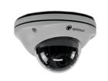 | • Optimus IP-E074.0(2.8)MP_V.1 • Optimus IP-E072.1(2.8)MPE_V.2 • Optimus IP-E072.1(2.8)MPE_V.1 • Optimus IP-S072.1(2.8)MP | D2Am | JB-125, PB-01 | На корпус не получится, на чёрную основу можно
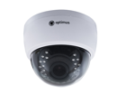 | • Optimus AHD-H022.1(2.8-12)_V.3 • Optimus IP-E024.0(2.8-12)P_V.2 • Optimus IP-E022.1(2.8-12)MPE_V.3 • Optimus IP-S022.1(2.8-12)P_V.1 • Optimus IP-S025.0(2.8-12)P_V.1 • Optimus IP-E022.1(2.8-12)MPE_V.2 • EL IDp5.0(2.8-12)P • Optimus IP-S022.1(2.8-12)P • Optimus AHD-H022.1(2.8-12)_V.2 | XINGSANSHIDENGNAIKE | JB-125, PB-01
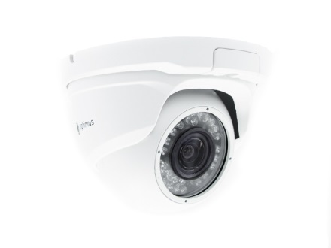 | • Optimus Prime IP-045.0(4x)P | Корпус M22 | JB-125 | В коробке JB-125 возможна установка только на 2 винта

Совместимость Проф. л.
Список совместимости монтажных коробок JB-01, JB-02 с камерами Optimus SMART IP-P, BASIC IP-P
Тип корпуса | Модель | Совместимость с монтажной коробкой |  |  | Номера монтажных отверстий JB-01 | Номера монтажных отверстий JB-02
 |  | JB-01 | JB-02 | Другие коробки
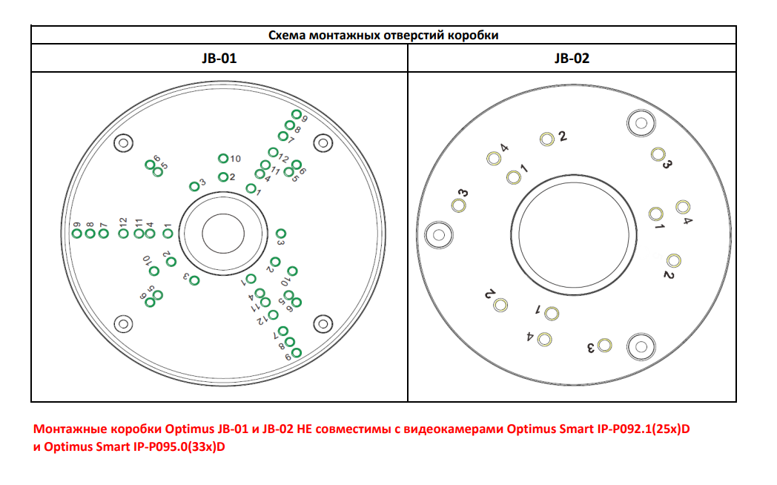
 | Optimus Basic IP-P012.1(2.8)MD | V | V | PB-01 JB-100 JB-125 | 4 | 1
 | Optimus Basic IP-P015.0(2.8)MD | V | V
 | Optimus Basic ACT IP-P015.0(2.8)MD | V | V
 | Optimus Smart IP-P015.0(2.8)MD | V | V
 | Optimus Smart IP-P012.1(4x)D | V | V
 | Optimus Smart IP-P018.0(2.8)D | V | V
 | Optimus Basic IP-P012.1(4x)D | V | V | PB-01 JB-100 JB-125 | 4 | 2
 | Optimus Smart IP-P012.1(4x)D | V | V
 | Optimus Basic IP-P015.0(4x)D | V | V
 | Optimus Basic IP-P012.1(4x)DWG | V | V
 | Optimus Smart IP-P015.0(4x)D | V | V
 | Optimus Smart IP-P018.0(4x)D | V | V
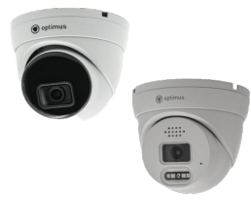 | Optimus Basic IP-P042.1(2.8)MD | V | V | PB-01 JB-100 JB-125 | 7 | 3
 | Optimus Smart IP-P042.1(2.8)MD | V | V
 | Optimus Basic IP-P045.0(2.8)MD | V | V
 | Optimus Smart IP-P045.0(2.8)MD | V | V
 | Optimus Basic ACT IP-P045.0(2.8)MD | V | V
 | Optimus Smart IP-P042.1(4x)D | V | X | JB-125, но только на 2 винта | 11 | X
 | Optimus Basic IP-P045.0(4x)D | V | X
 | Optimus Smart IP-P045.0(4x)D | V | X

Монтажные коробки Optimus JB-01 и JB-02 НЕ совместимы с видеокамерами Optimus Smart IP-P092.1(25x)D и Optimus Smart IP-P095.0(33x)D.

